Blad1
BIJLAGE - DATASHEET PERCEEL WOONSTRAAT |  | Datasheet, behorende bij de Aanbesteding "Leveren armaturen ten behoeve van de Openbare Verlichting - DRECHTSTEDEN"

 | Omschrijving | Waarde(n) | Invulkolom Leverancier | Toelichting
1. Algemene informatie
 | Fabrikant | cat. A-D
 | Model
 | Toepassingsgebied armatuur
 | L x B x H afmetingen
 | Merk en serie led
 | Merk en serie lenzen
 | Merk en serie driver
2. Levensduur armatuur
 | Verwachte levensduur led-module (h) | At |  | Minimaal L90F10
 | Lumenbehoud led-module | Lx |  | Minimaal L90F10
 | Faal percentage led-module | Fy
 | Levensduur driver | h |  | Minimaal F10
3. Fotometrische parameters
 | Luminous flux armatuur | lm |  | Nominale waarde, netto
 | Efficacy v.h. armatuur | lm/W |  | Nominale waarde, netto
 | Rendement armatuur |  |  | Lumenstroom bij Tc=85˚ / Lumenstroom bij Tq=25˚
 | Kleurtemperatuur | K |  | CIE 15
 | Kleurcoördinaten |  |  | CIE 15
 | Kleurrendering | CRI |  | CIE 13.3
 | Kleurnauwkeurigheid | Coordinaten kleursoort diagram |  | Mac Adams
 | Fotobiologische veiligheid | Groep
 | Verblindingsindex classificatie | G / D Klasse
 | Afscherming tegen UV | Blauwlichtschade risico groep |  | IEC 62471:2006 / 2008 (2006/25/EC)
 | Knipperfrequentie van de LEDS | Hz
 | Flikkerpercentage van de LEDS | % |  | Bij opgegeven knipperfrequentie
4. Electrische parameters
 | Spanning | V
 | Stroom bij (CLO) (op basis van het te installeren dimscenario):
 | begin v.d. levensduur | mA
 | gemiddeld gedurende de levensduur | mA
 | einde levensduur | mA
 | Max inschakelstroom | A |  | Deze stroom is gevonden bij een starthoek van de spanning van 90 graden.
 | Frequentie | Hz
 | Opgenomen vermogen profiel PERCEEL WOONSTRAAT | W |  | EN 60598-1 (volgens uitkomst lichtberekening profiel PERCEEL WOONSTRAAT)
 | Opgenomen vermogen t.b.v. EMVI score | W | 0.00
 | Schijnbaar vermogen S | W
 | Power factor:
 | 100% v.h. Vermogen | cos phi
 | 70% v.h. Vermogen | cos phi
 | 50% v.h. Vermogen | cos phi
 | 20% v.h. Vermogen | cos phi
 | THD (Total Harmonic Distortion) |  |  | EN 61000-3-2
 | Piek stromen | A
 | Aanwezigheid piekspanning-protectie | Kv
 | Surge (transients) | Kv |  | EN 61000-4-5 / EN61000-4-4
 | Run-up tijd |  |  | Volgens ErP richtlijnen
 | Veiligheid van elektronische apparatuur | Class I or II |  | ENEC+ of Dekra keurmerk
 | EU2013-label classificatie |  |  | Energie label volgens artikel 249 van het EG-verdrag
5. Omgevingscondities
 | Omgevingstemperatuur Tq | oC |  | EN 60598-1
 | Dichtheid (IPXX) |  |  | EN 60598-1 + deel 2 en EN 60529
 | Slagvastheid (IK) |  |  | EN 50102
 | Gewicht (kg) |  |  | 0,1 kg nauwkeurig
 | Oppervlaktebehandeling |  |  | soort en dikte (Mu)
6. Duurzaamheid
 | Paragraaf 7.3.5 Levens Cyclus Analyse (LCA) | kg CO2 eq |  | Paragraaf 6.4.4. Duurzaamheid (Aanbestedingsdocument) PERCEEL WOONSTRAAT Let Op! Opgave van de kg CO2 eq van het gehele armatuur

7. Lichttechnisch
PERCEEL WOONSTRAAT | Gemiddeld (Egem) | 0 |  | volgens uitkomst lichtberekening profiel PERCEEL WOONSTRAAT
 | Gelijkmatigheid (Emin/Egem) |  |  | Berekening (Uh=Emin/Egem) met uitkomst van lichtberekening profiel PERCEEL WOONSTRAAT
 | Gelijkmatig t.b.v. EMVI score |  | 0.00
8. Toegangkelijkheid
PERCEEL WOONSTRAAT | Aantal te nemen stappen |  |  | volgens uitkomst Bijlage Toegangkelijkheid
 | Toegankelijkheid t.b.v. EMVI score |  | 0.00
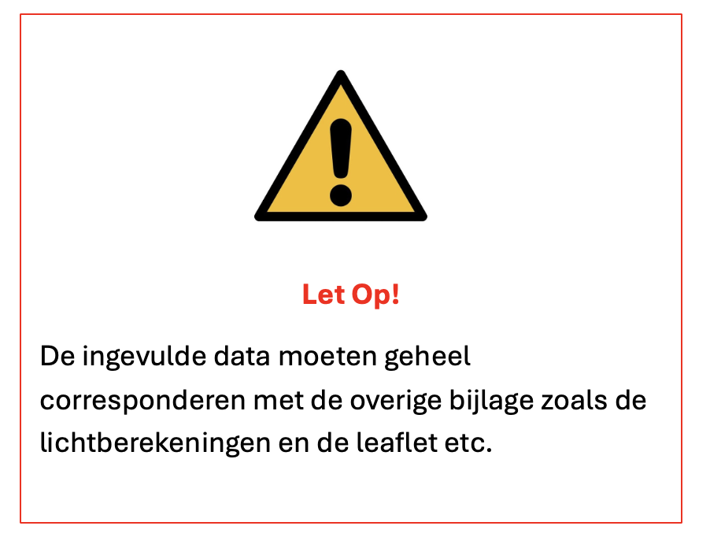

 | De lumenstroom en wattage die het beste past bij het armatuur, dient u separaat op te geven in deze datasheet (regel 18 en 38)

 | Bedrijfsnaam:
 | Naam contactpersoon:
 | e-mail adres contactpersoon:

 | Plaats:
 | Datum:
 | Naam gemachtigde namens inschrijver:
 | Handtekening gemachtigde:

DATASHEET |  |  | Deze cel dient u als inschrijver in te vullen. Als alle rode cellen zijn verdwenen is u inschrijving rechtsgeldig
Leveren armaturen ten behoeve van de Openbare Verlichting - DRECHTSTEDEN |  |  | Wordt overgenomen in het scoreformulier door AD
TenderNed kenmerk: 506560
Versie 0.3 d.d. 04-06-2025

